상품제안서
PGA 3단완전자동 빈티지우드 2P+180g 모달타올 3P 세트(소) | 상품코드: F31443

 |  |  |  |  |  |  | 02-412-0044 | www.easy1.co.kr
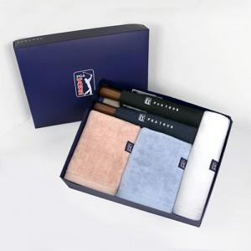

【상세/제작정보】

【인쇄/포장옵션】 | 실크, 원단인쇄 / 기본 고급 상하케이스 포장 / 그 외 포장은 별도문의

【공급단가】 | 수량 | 50~ | 100~ | 500~ | 1,000~ | 2,000~
*VAT별도 | 단가 | 37,760원 | 37,120원 | 36,480원 | 35,840원 | 35,200원

【상품 URL】 | https://easy1.co.kr:443/src/goods_detail.php?gdno=31443

